Totalt
UTVECKLINGSMÖTE NÖT SVARTENGRENS
RESULTAT 9 MAJ 2022
Produkter | Utseende i rå form | Mörhet | Saftighet | Smak | Potential
 | Skala 1 -10 x 1 | Skala 1 - 10 x 1 | Skala 1 - 10 x 1 | Skala 1- 10 x 2 | 35-50 poäng = Potentiell Exceptionell råvara
 |  |  |  |  | 30-34 = Utmärkt råvarukvalité
 |  |  |  |  | 25-29 = Hög råvarukvalité
 |  |  |  |  | 20-24 = Standard råvara

1. BLACK ANGUS, VINNERSJÖ ANGUS | 6.50 | 6.30 | 5.70 | 13.40 | 31.90
2. SRB/WAGYU, ASPA GÅRD | 7.40 | 6.70 | 6.50 | 12.80 | 33.40
3. FJÄLLKO, SOLDKOSSA | 5.80 | 6.80 | 6.00 | 13.20 | 31.80
4. WAGYU/SRB, BÖJA STOMMEN 1 | 8.10 | 7.70 | 7.50 | 15.00 | 38.30
5. SRB, BÖJA STOMMEN 2 | 8.50 | 7.30 | 7.50 | 15.40 | 38.70
 | 0.00 | 0.00 | 0.00 | 0.00 | 0.00
 | 0.00 | 0.00 | 0.00 | 0.00 | 0.00
 | 0.00 | 0.00 | 0.00 | 0.00 | 0.00
 | 0.00 | 0.00 | 0.00 | 0.00 | 0.00
 | 0.00 | 0.00 | 0.00 | 0.00 | 0.00
1. medelvärde = summan av alla värden/ antal värden

Ackumulerade värden
 | utseende rå form | Mörhet | Saftighet | Potential | Saftighet | Smak
1. | 6.50 | 6.30 | 5.70 | 31.90 | 1 | 13.40
2. | 7.40 | 6.70 | 6.50 | 33.40 |  | 12.80
3. | 5.80 | 6.80 | 6.00 | 31.80 |  | 13.20
4. | 8.10 | 7.70 | 7.50 | 38.30 |  | 15.00
5. | 8.50 | 7.30 | 7.50 | 38.70 |  | 15.40
6. | 0.00 | 0.00 | 0.00 | 0.00 |  | 0.00
7. | 0.00 | 0.00 | 0.00 | 0.00 |  | 0.00
8. | 0.00 | 0.00 | 0.00 | 0.00 |  | 0.00
9 | 0.00 | 0.00 | 0.00 |  |  | 0.00
10 | 0.00 | 0.00 | 0.00

 | utseende rå form | Mörhet | Saftighet | Smak | Potential
1. | 6.50 | 6.30 | 5.70 | 13.40 | 31.90
2. | 7.40 | 6.70 | 6.50 | 12.80 | 33.40
3. | 5.80 | 6.80 | 6.00 | 13.20 | 31.80
4. | 8.10 | 7.70 | 7.50 | 15.00 | 38.30
5. | 8.50 | 7.30 | 7.50 | 15.40 | 38.70
6. | 0.00 | 0.00 | 0.00 | 0.00 | 0.00
7. | 0.00 | 0.00 | 0.00 | 0.00 | 0.00
8. | 0.00 | 0.00 | 0.00 | 0.00 | 0.00
9 | 0.00 | 0.00 | 0.00 | 0.00 | 0.00
10 | 0.00 | 0.00 | 0.00 | 0.00 | 0.00

VINNERSJÖ
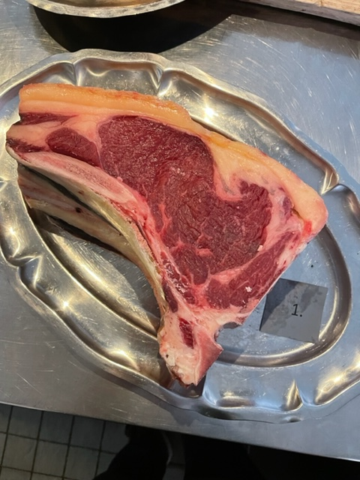

Nummer: | 1.
Producent: | Vinnersjö Angus, vinnersjoangus@gmail.com, 073-0578201
Plats: | Vinnersjö
Ras: | Black Angus
Levnadsätt: | Naturbete, åkerbete Sommar, Lösdrift m. rasthage Vinter
Ålder: | 42 mån
Kön: | Kviga
Foder: | Naturbete, åkerbete, Höensilage, rödklöver, cikoria, timotej, raj, rörsvingel, svartkämp, kärringtand
Slakteri: | Strömsberg slakteri 45 min res
Slaktdatum: | 2022-04-19 --
Slaktvikt: | 380,3 kg
Formklass: | U-
Fettklass: | 4+
Nedkylning:
Hängning hel/halv: | Kvartkropp
Nedskärning detalj: | 2022-04-27 --
Hängmörning: | Sandströms kött & chark har hängt den.
Förpackning
Levererat:

Antal kockar: | 5

Kockar | UTSEENDE | MÖRHET | SAFTIGHET | SMAK | Potential
 | Skala 1-10 | Skala 1 - 10 | Skala 1-10 | Skala 1 - 10 | 35-50 poäng = Exceptionell råvara
 | x 1 | x 1 |  | x 2 | 30-34 = Utmärkt råvarukvalité
 |  |  |  |  | 25-29 = Hög råvarukvalité |  |  | Utseende | Mörhet | Saftighet | Smak | Total
 |  |  |  |  | 20-24 = Standard råvara |  | Kock 1 | 6.5 | 6 | 5.5 | 5.5
Kock 1 | 6.5 | 6 | 5.5 | 5.5 |  |  | Kock2 | 7 | 8 | 6 | 7
Kock2 | 7 | 8 | 6 | 7 |  |  | Kock 3 | 7 | 5 | 5 | 7.5
Kock 3 | 7 | 5 | 5 | 7.5 |  |  | Kock 4 | 6.5 | 6.5 | 7 | 7
Kock 4 | 6.5 | 6.5 | 7 | 7 |  |  | Kock 5 | 5.5 | 6 | 5 | 6.5
Kock 5 | 5.5 | 6 | 5 | 6.5 |  |  | Kock 6 | 0 | 0 | 0 | 0
Kock 6 |  |  |  |  |  |  | #REF! | #REF! | #REF! | #REF! | #REF!
Kock 7
Kock 8
Kock 9
Kock 10
Kock 11
Kock 12
Kock 13
Kock 14
Kock 15
Kock 16
summa | 32.5 | 31.5 | 28.5 | 67 | 31.90
potential | 6.50 | 6.30 | 5.70 | 13.40 | 31.9

TILLAGNINGSPROTOKOLL |  |  |  |  | KOCKARNAS KOMMENTARER:
Förpackning: | Kartong, blå plast |  |  |  | Utseende i rå form: | Väl fuktig i köttet, mjuk, aningens kylskåpsdoft, fint sågad
Utseende: |  |  |  |  |  | Låg marmorering, ljus röd färg, gulorange fett,
Tillagning: | Stekpanna gjutjärn |  |  |  |  | Torr fin kappa

Metod: | Ugn |  |  |  | Mörhet: | Tuggigare närmare benet
Salt: | Havssalt, Fleur de sel |  |  |  |  | Standard mör
Temperatur: | 130°
Före: |  |  |  |  | Saftighet: | Homogen med drag åt fina fibrer
Efter: | 26-30° |  |  |  |  | Hårdare fibrer, saften tuggas ur en anings
Ur ugn: | 47-52° |  |  |  |  | Kort saftighet
Efter vila: |  |  |  |  | Smak: | God aningens mogen smak, mycket smak i fett, aningen järnighet
Tid i ugn: | 19 min |  |  |  |  | Viss syra, gräs, kort smak, känns inte hängd så länge?
Vila tid:

Kommenter EXRÅ: | Finns mer potential i råvaran med mer hängning.

ASPA GÅRD
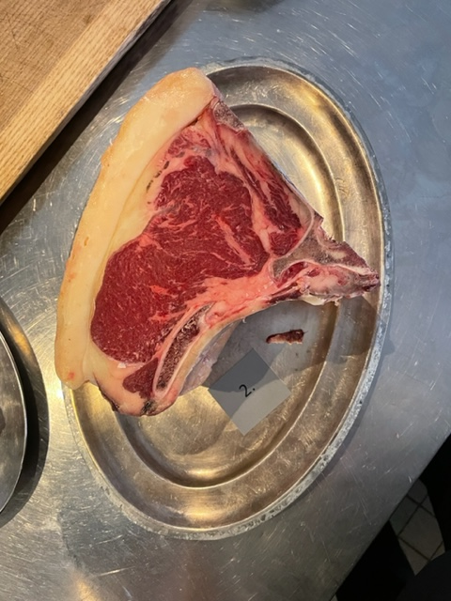

Nummer: | 2.
Producent: | Aspa Gård, ironfist@hotmail.com
Plats: | Aspa Bruk, Örebro län
Ras: | SRB moder x Wagyu Fader
Levnadsätt: | Djupströbädd 0-7 mån, Spaltbox 7-15 mån, bete maj-okt, Samtliga över 6 mån-liggbås
Ålder: | 26 mån
Kön: | Kviga
Foder: | Helmjölk 2 mån, Kraftfoder, grovfoder under mjölkperiod, bete.
Slakteri: | Närke Slakteri
Slaktdatum: | 2022-03-21-
Slaktvikt: | 325 kg
Formklass: | O
Fettklass: | 4.
Nedkylning: | Saknas uppgift
Hängning hel/halv: | 7 dagar, +2°
Nedskärning detalj: | 2022-03-29-
Hängmörning: | 35 dygn, +2°, 60-65% rh på Matpiraten, Hallstahammar
Förpackning
Levererat: | 2022-05-09-
Antal kockar: | 5

Kockar | UTSEENDE | MÖRHET | SAFTIGHET | SMAK | Potential
 | Skala 1-10 | Skala 1 - 10 | Skala 1-10 | Skala 1 - 10 | 35-50 poäng = Exceptionell råvara
 | x 1 | x 1 |  | x 2 | 30-34 = Utmärkt råvarukvalité
 |  |  |  |  | 25-29 = Hög råvarukvalité |  |  | Utseende | Mörhet | Saftighet | Smak | Total
 |  |  |  |  | 20-24 = Standard råvara |  | Kock 1 | 6.5 | 6 | 5 | 6
Kock 1 | 6.5 | 6 | 5 | 6 |  |  | Kock2 | 7 | 7 | 8 | 6
Kock2 | 7 | 7 | 8 | 6 |  |  | Kock 3 | 9 | 8 | 7 | 7
Kock 3 | 9 | 8 | 7 | 7 |  |  | Kock 4 | 7.5 | 6 | 6.5 | 6.5
Kock 4 | 7.5 | 6 | 6.5 | 6.5 |  |  | Kock 5 | 7 | 6.5 | 6 | 6.5
Kock 5 | 7 | 6.5 | 6 | 6.5 |  |  | Kock 6 | 0 | 0 | 0 | 0
Kock 6 |  |  |  |  |  |  | #REF! | #REF! | #REF! | #REF! | #REF!
Kock 7
Kock 8
Kock 9
Kock 10
Kock 11
Kock 12
Kock 13
Kock 14
Kock 15
Kock 16
summa | 37 | 33.5 | 32.5 | 64 | 33.40
potential | 7.40 | 6.70 | 6.50 | 12.80 | 33.40

TILLAGNINGSPROTOKOLL |  |  |  |  | KOCKARNAS KOMMENTARER:
Förpackning: | Blå plast via kylväska |  |  |  | Utseende i rå form: | Lätt marmorering med en fin storlek på fettkappan som är ljust gul
Utseende: |  |  |  |  |  | Ljust rött kött, doftar moget, och frisk fin fettdoft, visa flisor från sågning.
Tillagning: | Stekpanna gjutjärn |  |  |  |  | Torr fin kappa
Metod: | Ugn
Salt: | Havssalt, Fleur de sel |  |  |  | Mörhet: | Jättefin mörhet
Temperatur ugn: | 130°
Före:
Efter: | 26° |  |  |  | Saftighet: | Korta mjuka fibrer, saftigt, bra tugg med kort saftighet
Ur ugn: | 50-52°
Efter vila:
Tid i ugn: | 11 min |  |  |  | Smak: | Fyllig smak på fettet med ett mildare kött.
Vila tid: |  |  |  |  |  | Balanserad smak med medel hängsmak och en bra eftersmak

Kommenter EXRÅ: | Aningens snedsågad.

SOLDKOSSA
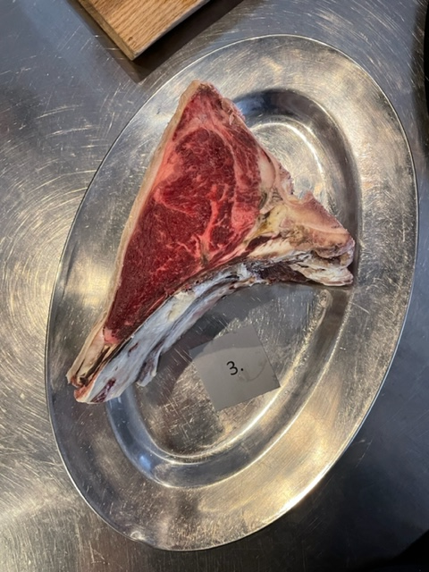

Nummer: | 3.
Producent: | Soldkossa, Per@heladalarna.se
Plats: | Sollerön, Dalarna
Ras: | Fjällras
Levnadsätt: | Betesgång i skog och gamla skogsåkrar mellan maj-okt, Sedan lösdrift djupströ
Ålder: | 41 mån
Kön: | Stut
Foder: | Skogsbete & bete på gammal vall, torrhö & hösilage till slakt
Slakteri: | Ickholmen, Siljan Chark
Slaktdatum: | 2022-02-15-
Slaktvikt: | 242,6 kg
Formklass: | O
Fettklass: | 2+
Nedkylning:
Hängning hel/halv: | Kvart i 7 dagar
Nedskärning detalj: | 2022-02-25-
Hängmörning: | 70 dagar, +4-6°, 65-70% rh
Förpackning
Levererat:

Antal kockar: | 5

Kockar | UTSEENDE | MÖRHET | SAFTIGHET | SMAK | Potential
 | Skala 1-10 | Skala 1 - 10 | Skala 1-10 | Skala 1 - 10 | 35-50 poäng = Exceptionell råvara
 | x 1 | x 1 |  | x 2 | 30-34 = Utmärkt råvarukvalité
 |  |  |  |  | 25-29 = Hög råvarukvalité |  |  | Utseende | Mörhet | Saftighet | Smak | Total
 |  |  |  |  | 20-24 = Standard råvara |  | Kock 1 | 5.5 | 6 | 4 | 6
Kock 1 | 5.5 | 6 | 4 | 6 |  |  | Kock2 | 6 | 7 | 6 | 8
Kock2 | 6 | 7 | 6 | 8 |  |  | Kock 3 | 6 | 7.5 | 7.5 | 6
Kock 3 | 6 | 7.5 | 7.5 | 6 |  |  | Kock 4 | 6.5 | 7 | 6.5 | 6
Kock 4 | 6.5 | 7 | 6.5 | 6 |  |  | Kock 5 | 5 | 6.5 | 6 | 7
Kock 5 | 5 | 6.5 | 6 | 7 |  |  | Kock 6 | 0 | 0 | 0 | 0
Kock 6 |  |  |  |  |  |  | Kock 7 | 0 | 0 | 0 | 0
Kock 7 |  |  |  |  |  |  | Kock 8 | 0 | 0 | 0 | 0
Kock 8 |  |  |  |  |  |  | Kock 9 | 0 | 0 | 0 | 0
Kock 9 |  |  |  |  |  |  | Kock 10 | 0 | 0 | 0 | 0
Kock 10 |  |  |  |  |  |  | Kock 11 | 0 | 0 | 0 | 0
Kock 11 |  |  |  |  |  |  | Kock 12 | 0 | 0 | 0 | 0
Kock 12 |  |  |  |  |  |  | Kock 13 | 0 | 0 | 0 | 0
Kock 13 |  |  |  |  |  |  | Kock 14 | 0 | 0 | 0 | 0
Kock 14 |  |  |  |  |  |  | Kock 15 | 0 | 0 | 0 | 0
Kock 15 |  |  |  |  |  |  | Kock 16 | 0 | 0 | 0 | 0
Kock 16 |  |  |  |  |  |  | Kock 17 | 0 | 0 | 0 | 0
Kock 17 |  |  |  |  |  |  | Kock 18 | 0 | 0 | 0 | 0
Kock 18 |  |  |  |  |  |  | Kock 19 | 0 | 0 | 0 | 0
Kock 19 |  |  |  |  |  |  | Kock 20 | 0 | 0 | 0 | 0
Kock 20 |  |  |  |  |  |  | Kock 21 | 0 | 0 | 0 | 0
Kock 21 |  |  |  |  |  |  | Kock 22 | #REF! | #REF! | #REF! | #REF!
Kock 35
summa | 29 | 34 | 30 | 66 | 31.80
potential | 5.80 | 6.80 | 6.00 | 13.20 | 31.8

TILLAGNINGSPROTOKOLL |  |  |  |  | KOCKARNAS KOMMENTARER:
Förpackning: | Anlände dagen innan |  |  |  | Utseende i rå form: | Låg fettkappa i oxiderad färg med väldigt mogen doft.
Utseende: |  |  |  |  |  | Mörkt vildröd kött.
Tillagning: | Stekpanna gjutjärn |  |  |  |  | Fantastisk doft med mörka toner,
Metod: | Ugn
Salt: | Havssalt, Fleur de sel |  |  |  | Mörhet: | Perferkt mörhet i kött,
Temperatur ugn: | 130°
Före:
Efter: | 28° |  |  |  | Saftighet: | Saftig och torr samtidigt
Ur ugn: | 46° |  |  |  |  | Krispiga korta fibrer
Efter vila:
Tid i ugn: | 7 min |  |  |  | Smak: | Låång eftersmak med toner av blåbär, aningens övermogen i smaken
Vila tid: |  |  |  |  |  | Mörk härlig karamellisering, skog, söt
 |  |  |  |  |  | Intensiv syra djuplång, vilt, skog, champinjoner, stall
Kommenter EXRÅ: | Högre potential i att möjligt talga in vid så fettsnål råvara.
 | Inte hänga så länge då den blir väl torkad.

BÖJA STOMMEN 1
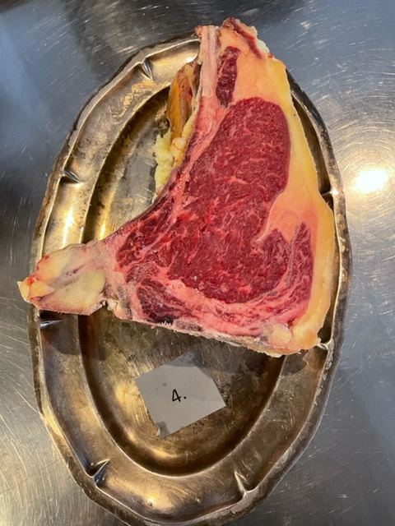

Nummer: | 4.
Producent: | Böja Stommen, bojastommen@gmail.com, Markus lindström 070-3583344
Plats: | Böja
Ras: | Wagyu x SRB
Levnadsätt: | Lösdrift under stallsäsong, Sommarbete i fina hagar med hassellundar, ekar, naturliga källor
Ålder: | 39 mån
Kön: | Ko
Foder: | Slåttervall, 50% timotej, 20% ängsvingel, 15% Rajgräs, 10% rödklöver, 5% vitklöver, naturbete, mjölk/gräs
Slakteri: | Ekbackensslakteri, Lerdala
Slaktdatum: | 2022-03-03-
Slaktvikt: | 409 kg
Formklass: | O+
Fettklass: | 5-
Nedkylning: | Långsamt till under +6° på 24h.
Hängning hel/halv: | Bäckenhängning 14 dagar, +2,5-3,5° ca 75%
Nedskärning detalj: | 2022-03-17-
Hängmörning: | Talgstöpt 18 april-8maj
Förpackning | i låda på papper
Levererat: | 2022-05-08-

Antal kockar: | 5

Kockar | UTSEENDE | MÖRHET | SAFTIGHET | SMAK | Potential
 | Skala 1-10 | Skala 1 - 10 | Skala 1-10 | Skala 1 - 10 | 35-50 poäng = Exceptionell råvara
 | x 1 | x 1 |  | x 2 | 30-34 = Utmärkt råvarukvalité
 |  |  |  |  | 25-29 = Hög råvarukvalité |  |  | Utseende | Mörhet | Saftighet | Smak | Total
 |  |  |  |  | 20-24 = Standard råvara |  | Kock 1 | 8 | 7.5 | 7.5 | 8.5
Kock 1 | 8 | 7.5 | 7.5 | 8.5 |  |  | Kock2 | 8 | 8 | 7 | 7
Kock2 | 8 | 8 | 7 | 7 |  |  | Kock 3 | 8.5 | 8 | 8.5 | 7.5
Kock 3 | 8.5 | 8 | 8.5 | 7.5 |  |  | Kock 4 | 8.5 | 7 | 7 | 7.5
Kock 4 | 8.5 | 7 | 7 | 7.5 |  |  | Kock 5 | 7.5 | 8 | 7.5 | 7
Kock 5 | 7.5 | 8 | 7.5 | 7 |  |  | Kock 6 | 0 | 0 | 0 | 0
Kock 6 |  |  |  |  |  |  | Kock 7 | 0 | 0 | 0 | 0
Kock 7 |  |  |  |  |  |  | Kock 8 | 0 | 0 | 0 | 0
Kock 8 |  |  |  |  |  |  | Kock 9 | 0 | 0 | 0 | 0
Kock 9 |  |  |  |  |  |  | Kock 10 | 0 | 0 | 0 | 0
Kock 10 |  |  |  |  |  |  | Kock 11 | 0 | 0 | 0 | 0
Kock 11 |  |  |  |  |  |  | Kock 12 | 0 | 0 | 0 | 0
Kock 12 |  |  |  |  |  |  | Kock 13 | 0 | 0 | 0 | 0
Kock 13 |  |  |  |  |  |  | Kock 14 | 0 | 0 | 0 | 0
Kock 14 |  |  |  |  |  |  | Kock 15 | 0 | 0 | 0 | 0
Kock 15 |  |  |  |  |  |  | Kock 16 | 0 | 0 | 0 | 0
Kock 16 |  |  |  |  |  |  | Kock 17 | 0 | 0 | 0 | 0
Kock 17 |  |  |  |  |  |  | Kock 18 | 0 | 0 | 0 | 0
Kock 18 |  |  |  |  |  |  | Kock 19 | 0 | 0 | 0 | 0
Kock 19 |  |  |  |  |  |  | Kock 20 | 0 | 0 | 0 | 0
Kock 20 |  |  |  |  |  |  | Kock 21 | 0 | 0 | 0 | 0
Kock 21 |  |  |  |  |  |  | Kock 22 | #REF! | #REF! | #REF! | #REF!
summa | 40.5 | 38.5 | 37.5 | 75 | 38.30
potential | 8.10 | 7.70 | 7.50 | 15.00 | 38.3

TILLAGNINGSPROTOKOLL |  |  |  |  | KOCKARNAS KOMMENTARER:
Förpackning: | Kom talgade i vitplastlåda på pappersark |  |  |  | Utseende i rå form: | Fin röd färg på köttet, gult fett, bra hängd doft och fint styckad
Utseende: |  |  |  |  |  | Stor fin bra marmorering, fin fettkappa,
Tillagning: | Stekpanna gjutjärn
Metod: | Ugn
Salt: | Havssalt, Fleur de sel |  |  |  | Mörhet: | Bra mörhet
Temperatur ugn: | 130°
Före:
Efter: | 27° |  |  |  | Saftighet: | Bra saftighet håller i.
Ur ugn: | 49-53° |  |  |  |  | korta fibrer
Efter vila:
Tid i ugn: | 11 min |  |  |  | Smak: | Stall, gräs, svamp, fettet har lite salamismak
Vila tid: |  |  |  |  |  | Djup intensiv, lång välhängd smak
 |  |  |  |  |  | Skogstoner, balanserade toner, ostighet,
Kommenter EXRÅ:

BÖJA STOMMEN 2
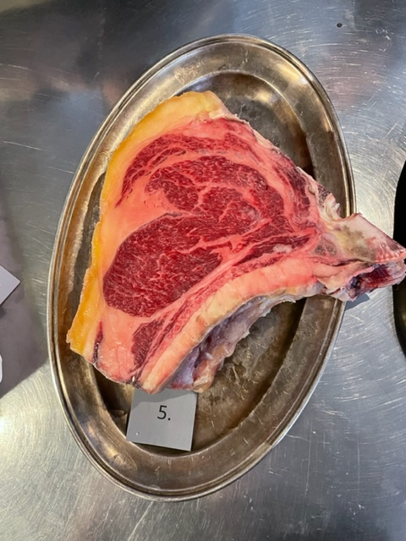

Nummer: | 5.
Producent: | Böja Stommen, bojastommen@gmail.com, Markus lindström 070-3583344
Plats: | Böja
Ras: | SRB
Levnadsätt: | Lösdrift i liggsäng, Bete på åkermark med holmar, berg, skog. Kalvade 3 gånger
Ålder: | 73 mån
Kön: | Ko
Foder: | Slåttervall, 50% timotej, 20% ängsvingel, 15% Rajgräs, 10% rödklöver, 5% vitklöver, naturbete, mjölk/gräs
Slakteri: | Ekbackensslakteri, Lerdala
Slaktdatum: | 2022-03-03-
Slaktvikt: | 400 kg
Formklass: | R
Fettklass: | 4+
Nedkylning: | Långsamt till under +6° på 24h.
Hängning hel/halv: | Bäckenhängning 14 dagar, +2,5-3,5° ca 75%
Nedskärning detalj: | 2022-03-17-
Hängmörning: | Talgstöpt 18 april-8maj
Förpackning | I låda
Levererat: | 2022-05-08-

Antal kockar: | 5

Kockar | UTSEENDE | MÖRHET | SAFTIGHET | SMAK | Potential
 | Skala 1-10 | Skala 1 - 10 | Skala 1-10 | Skala 1 - 10 | 35-50 poäng = Exceptionell råvara
 | x 1 | x 1 |  | x 2 | 30-34 = Utmärkt råvarukvalité
 |  |  |  |  | 25-29 = Hög råvarukvalité |  |  | Utseende | Mörhet | Saftighet | Smak | Total
 |  |  |  |  | 20-24 = Standard råvara |  | Kock 1 | 8.5 | 7 | 7 | 7.5
Kock 1 | 8.5 | 7 | 7 | 7.5 |  |  | Kock2 | 9 | 7 | 7 | 7
Kock2 | 9 | 7 | 7 | 7 |  |  | Kock 3 | 9.5 | 9 | 9 | 8.5
Kock 3 | 9.5 | 9 | 9 | 8.5 |  |  | Kock 4 | 8.5 | 7 | 7.5 | 8
Kock 4 | 8.5 | 7 | 7.5 | 8 |  |  | Kock 5 | 7 | 6.5 | 7 | 7.5
Kock 5 | 7 | 6.5 | 7 | 7.5 |  |  | Kock 6 | 0 | 0 | 0 | 0
Kock 6 |  |  |  |  |  |  | Kock 7 | 0 | 0 | 0 | 0
Kock 7 |  |  |  |  |  |  | Kock 8 | 0 | 0 | 0 | 0
Kock 8 |  |  |  |  |  |  | Kock 9 | 0 | 0 | 0 | 0
Kock 9 |  |  |  |  |  |  | Kock 10 | 0 | 0 | 0 | 0
Kock 10 |  |  |  |  |  |  | Kock 11 | 0 | 0 | 0 | 0
Kock 11 |  |  |  |  |  |  | Kock 12 | 0 | 0 | 0 | 0
Kock 12 |  |  |  |  |  |  | Kock 13 | 0 | 0 | 0 | 0
Kock 13 |  |  |  |  |  |  | Kock 14 | 0 | 0 | 0 | 0
Kock 14 |  |  |  |  |  |  | Kock 15 | 0 | 0 | 0 | 0
Kock 15 |  |  |  |  |  |  | Kock 16 | 0 | 0 | 0 | 0
Kock 16 |  |  |  |  |  |  | Kock 17 | 0 | 0 | 0 | 0
Kock 17 |  |  |  |  |  |  | Kock 18 | 0 | 0 | 0 | 0
Kock 18 |  |  |  |  |  |  | Kock 19 | 0 | 0 | 0 | 0
Kock 19 |  |  |  |  |  |  | Kock 20 | 0 | 0 | 0 | 0
Kock 20 |  |  |  |  |  |  | Kock 21 | 0 | 0 | 0 | 0
Kock 21 |  |  |  |  |  |  | Kock 22 | #REF! | #REF! | #REF! | #REF!
summa | 42.5 | 36.5 | 37.5 | 77 | 38.70
potential | 8.50 | 7.30 | 7.50 | 15.40 | 38.7

TILLAGNINGSPROTOKOLL |  |  |  |  | KOCKARNAS KOMMENTARER:
Förpackning: | Kom talgade i vitplastlåda på pappersark |  |  |  | Utseende i rå form: | Mycket fin marmorering, gult fet och torr känsla på köttet.
Utseende: |  |  |  |  |  | Stor fin storlek med väl hanterad styckning,
Tillagning: | Stekpanna gjutjärn
Metod: | Ugn
Salt: | Havssalt, Fleur de sel |  |  |  | Mörhet: | Mycket fint tugg
Temperatur ugn: | 130° |  |  |  |  | Mindre mört med bra tugg
Före:
Efter: | 24° |  |  |  | Saftighet: | Bra fibrermed saftighet och fett i balans
Ur ugn: | 46-52° |  |  |  |  | God munkänsla, väldigt gott att tugga på
Efter vila:
Tid i ugn: | 14 min |  |  |  | Smak: | Fettet smakar grädde, smör, maillard,
Vila tid: |  |  |  |  |  | Lagom köttigt, gräddig smörig smak,
 |  |  |  |  |  | Ganska milda mogna toner, viss gorgonzola, lång eftersmak
Kommenter EXRÅ:

xxo
Nummer:
Producent:
Plats:
Ras:
Levnadsätt:
Ålder:
Kön:
Slakteri:
Slaktdatum:
Slaktvikt:
Formklass:
Fettklass:
Nedkylning:
Hängning hel/halv:
Nedskärning detalj:
Hängmörning:
Förpackning
Levererat:
Produkt: Referens
Antal kockar: | 1

Kockar | UTSEENDE | MÖRHET | SAFTIGHET | SMAK | Potential
 | Skala 1-10 | Skala 1 - 10 | Skala 1-10 | Skala 1 - 10 | 35-50 poäng = Exceptionell råvara
 | x 1 | x 1 |  | x 2 | 30-34 = Utmärkt råvarukvalité
 |  |  |  |  | 25-29 = Hög råvarukvalité |  | Utseende | Mörhet | Saftighet | Smak | Total
 |  |  |  |  | 20-24 = Standard råvara | Kock 1 | 0 | 0 | 0 | 0
Kock 1 | 0 | 0 | 0 |  |  | Kock2 | 0 | 0 | 0 | 0
Kock2 |  |  |  |  |  | Kock 3 | 0 | 0 | 0 | 0
Kock 3 |  |  |  |  |  | Kock 4 | 0 | 0 | 0 | 0
Kock 4 |  |  |  |  |  | Kock 5 | 0 | 0 | 0 | 0
Kock 5 |  |  |  |  |  | Kock 6 | 0 | 0 | 0 | 0
Kock 6 |  |  |  |  |  | Kock 7 | 0 | 0 | 0 | 0
Kock 7 |  |  |  |  |  | Kock 8 | 0 | 0 | 0 | 0
Kock 8 |  |  |  |  |  | Kock 9 | 0 | 0 | 0 | 0
Kock 9 |  |  |  |  |  | Kock 10 | 0 | 0 | 0 | 0
Kock 10 |  |  |  |  |  | Kock 11 | 0 | 0 | 0 | 0
Kock 11 |  |  |  |  |  | Kock 12 | 0 | 0 | 0 | 0
Kock 12 |  |  |  |  |  | Kock 13 | 0 | 0 | 0 | 0
Kock 13 |  |  |  |  |  | Kock 14 | 0 | 0 | 0 | 0
Kock 14 |  |  |  |  |  | Kock 15 | 0 | 0 | 0 | 0
Kock 15 |  |  |  |  |  | Kock 16 | 0 | 0 | 0 | 0
Kock 16 |  |  |  |  |  | Kock 17 | 0 | 0 | 0 | 0
Kock 17 |  |  |  |  |  | Kock 18 | 0 | 0 | 0 | 0
Kock 18 |  |  |  |  |  | Kock 19 | 0 | 0 | 0 | 0
Kock 19 |  |  |  |  |  | Kock 20 | 0 | 0 | 0 | 0
Kock 20 |  |  |  |  |  | Kock 21 | 0 | 0 | 0 | 0
Kock 21 |  |  |  |  |  | Kock 22 | #REF! | #REF! | #REF! | #REF!
summa | 0 | 0 | 0 | 0 | 0.00
potential | 0.00 | 0.00 | 0.00 | 0.00 | 0.0

TILLAGNINGSPROTOKOLL |  |  |  |  | KOCKARNAS KOMMENTARER:
Förpackning: |  |  |  |  | Utseende i rå form:
Utseende:
Tillagning:
Metod:
Salt: |  |  |  |  | Mörhet:
Temperatur ugn:
Före:
Efter: |  |  |  |  | Saftighet:
Ur ugn:
Efter vila:
Tid i ugn: |  |  |  |  | Smak:
Vila tid:

Kommenter EXRÅ:

xxx0
Nummer:
Producent:
Plats:
Ras:
Levnadsätt:
Ålder:
Kön:
Slakteri:
Slaktdatum:
Slaktvikt:
Formklass:
Fettklass:
Nedkylning:
Hängning hel/halv:
Nedskärning detalj:
Hängmörning:
Förpackning
Levererat:
Produkt: Referens
Antal kockar: | 1

Kockar | UTSEENDE | MÖRHET | SAFTIGHET | SMAK | Potential
 | Skala 1-10 | Skala 1 - 10 | Skala 1-10 | Skala 1 - 10 | 35-50 poäng = Exceptionell råvara
 | x 1 | x 1 |  | x 2 | 30-34 = Utmärkt råvarukvalité
 |  |  |  |  | 25-29 = Hög råvarukvalité |  | Utseende | Mörhet | Saftighet | Smak | Total
 |  |  |  |  | 20-24 = Standard råvara | Kock 1 | 0 | 0 | 0 | 0
Kock 1 | 0 | 0 | 0 | 0 |  | Kock2 | 0 | 0 | 0 | 0
Kock2 |  |  |  |  |  | Kock 3 | 0 | 0 | 0 | 0
Kock 3 |  |  |  |  |  | Kock 4 | 0 | 0 | 0 | 0
Kock 4 |  |  |  |  |  | Kock 5 | 0 | 0 | 0 | 0
Kock 5 |  |  |  |  |  | Kock 6 | 0 | 0 | 0 | 0
Kock 6 |  |  |  |  |  | Kock 7 | 0 | 0 | 0 | 0
Kock 7 |  |  |  |  |  | Kock 8 | 0 | 0 | 0 | 0
Kock 8 |  |  |  |  |  | Kock 9 | 0 | 0 | 0 | 0
Kock 9 |  |  |  |  |  | Kock 10 | 0 | 0 | 0 | 0
Kock 10 |  |  |  |  |  | Kock 11 | 0 | 0 | 0 | 0
Kock 11 |  |  |  |  |  | Kock 12 | 0 | 0 | 0 | 0
Kock 12 |  |  |  |  |  | Kock 13 | 0 | 0 | 0 | 0
Kock 13 |  |  |  |  |  | Kock 14 | 0 | 0 | 0 | 0
Kock 14 |  |  |  |  |  | Kock 15 | 0 | 0 | 0 | 0
Kock 15 |  |  |  |  |  | Kock 16 | 0 | 0 | 0 | 0
Kock 16 |  |  |  |  |  | Kock 17 | 0 | 0 | 0 | 0
Kock 17 |  |  |  |  |  | Kock 18 | 0 | 0 | 0 | 0
Kock 18 |  |  |  |  |  | Kock 19 | 0 | 0 | 0 | 0
Kock 19 |  |  |  |  |  | Kock 20 | 0 | 0 | 0 | 0
Kock 20 |  |  |  |  |  | Kock 21 | 0 | 0 | 0 | 0
Kock 21 |  |  |  |  |  | Kock 22 | #REF! | #REF! | #REF! | #REF!
summa | 0 | 0 | 0 | 0 | 0.00
potential | 0.00 | 0.00 | 0.00 | 0.00 | 0.0

TILLAGNINGSPROTOKOLL |  |  |  |  | KOCKARNAS KOMMENTARER:
Förpackning: |  |  |  |  | Utseende i rå form:
Utseende:
Tillagning:
Metod:
Salt: |  |  |  |  | Mörhet:
Temperatur ugn:
Före:
Efter: |  |  |  |  | Saftighet:
Ur ugn:
Efter vila:
Tid i ugn: |  |  |  |  | Smak:
Vila tid:

Kommenter EXRÅ:

xxxx0
Nummer:
Producent:
Plats:
Ras:
Levnadsätt:
Ålder:
Kön:
Slakteri:
Slaktdatum:
Slaktvikt:
Formklass:
Fettklass:
Nedkylning:
Hängning hel/halv:
Nedskärning detalj:
Hängmörning:
Förpackning
Levererat:
Produkt: Referens

Antal kockar: | 1

Kockar | UTSEENDE | MÖRHET | SAFTIGHET | SMAK | Potential
 | Skala 1-10 | Skala 1 - 10 | Skala 1-10 | Skala 1 - 10 | 35-50 poäng = Exceptionell råvara
 | x 1 | x 1 |  | x 2 | 30-34 = Utmärkt råvarukvalité
 |  |  |  |  | 25-29 = Hög råvarukvalité |  | Utseende | Mörhet | Saftighet | Smak | Total
 |  |  |  |  | 20-24 = Standard råvara | Kock 1 | 0 | 0 | 0 | 0
Kock 1 | 0 | 0 | 0 | 0 |  | Kock2 | 0 | 0 | 0 | 0
Kock2 |  |  |  |  |  | Kock 3 | 0 | 0 | 0 | 0
Kock 3 |  |  |  |  |  | Kock 4 | 0 | 0 | 0 | 0
Kock 4 |  |  |  |  |  | Kock 5 | 0 | 0 | 0 | 0
Kock 5 |  |  |  |  |  | Kock 6 | 0 | 0 | 0 | 0
Kock 6 |  |  |  |  |  | Kock 7 | 0 | 0 | 0 | 0
Kock 7 |  |  |  |  |  | Kock 8 | 0 | 0 | 0 | 0
Kock 8 |  |  |  |  |  | Kock 9 | 0 | 0 | 0 | 0
Kock 9 |  |  |  |  |  | Kock 10 | 0 | 0 | 0 | 0
Kock 10 |  |  |  |  |  | Kock 11 | 0 | 0 | 0 | 0
Kock 11 |  |  |  |  |  | Kock 12 | 0 | 0 | 0 | 0
Kock 12 |  |  |  |  |  | Kock 13 | 0 | 0 | 0 | 0
Kock 13 |  |  |  |  |  | Kock 14 | 0 | 0 | 0 | 0
Kock 14 |  |  |  |  |  | Kock 15 | 0 | 0 | 0 | 0
Kock 15 |  |  |  |  |  | Kock 16 | 0 | 0 | 0 | 0
Kock 16 |  |  |  |  |  | Kock 17 | 0 | 0 | 0 | 0
Kock 17 |  |  |  |  |  | Kock 18 | 0 | 0 | 0 | 0
Kock 18 |  |  |  |  |  | Kock 19 | 0 | 0 | 0 | 0
Kock 19 |  |  |  |  |  | Kock 20 | 0 | 0 | 0 | 0
Kock 20 |  |  |  |  |  | Kock 21 | 0 | 0 | 0 | 0
Kock 21 |  |  |  |  |  | Kock 22 | #REF! | #REF! | #REF! | #REF!
summa | 0 | 0 | 0 | 0 | 0.00
potential | 0.00 | 0.00 | 0.00 | 0.00 | 0.0

TILLAGNINGSPROTOKOLL |  |  |  |  | KOCKARNAS KOMMENTARER:
Förpackning: |  |  |  |  | Utseende i rå form:
Utseende:
Tillagning:
Metod:
Salt: |  |  |  |  | Mörhet:
Temperatur ugn:
Före:
Efter: |  |  |  |  | Saftighet:
Ur ugn:
Efter vila:
Tid i ugn: |  |  |  |  | Smak:
Vila tid:

Kommenter EXRÅ:

00
Nummer:
Producent:
Plats:
Ras:
Levnadsätt:
Ålder:
Kön:
Slakteri:
Slaktdatum:
Slaktvikt:
Formklass:
Fettklass:
Nedkylning:
Hängning hel/halv:
Nedskärning detalj:
Hängmörning:
Förpackning
Levererat:
Produkt: Referens

Antal kockar: | 1

Kockar | UTSEENDE | MÖRHET | SAFTIGHET | SMAK | Potential
 | Skala 1-10 | Skala 1 - 10 | Skala 1-10 | Skala 1 - 10 | 35-50 poäng = Exceptionell råvara
 | x 1 | x 1 |  | x 2 | 30-34 = Utmärkt råvarukvalité
 |  |  |  |  | 25-29 = Hög råvarukvalité |  | Utseende | Mörhet | Saftighet | Smak | Total
 |  |  |  |  | 20-24 = Standard råvara | Kock 1 | 0 | 0 | 0 | 0
Kock 1 | 0 | 0 | 0 | 0 |  | Kock2 | 0 | 0 | 0 | 0
Kock2 |  |  |  |  |  | Kock 3 | 0 | 0 | 0 | 0
Kock 3 |  |  |  |  |  | Kock 4 | 0 | 0 | 0 | 0
Kock 4 |  |  |  |  |  | Kock 5 | 0 | 0 | 0 | 0
Kock 5 |  |  |  |  |  | Kock 6 | 0 | 0 | 0 | 0
Kock 6 |  |  |  |  |  | Kock 7 | 0 | 0 | 0 | 0
Kock 7 |  |  |  |  |  | Kock 8 | 0 | 0 | 0 | 0
Kock 8 |  |  |  |  |  | Kock 9 | 0 | 0 | 0 | 0
Kock 9 |  |  |  |  |  | Kock 10 | 0 | 0 | 0 | 0
Kock 10 |  |  |  |  |  | Kock 11 | 0 | 0 | 0 | 0
Kock 11 |  |  |  |  |  | Kock 12 | 0 | 0 | 0 | 0
Kock 12 |  |  |  |  |  | Kock 13 | 0 | 0 | 0 | 0
Kock 13 |  |  |  |  |  | Kock 14 | 0 | 0 | 0 | 0
Kock 14 |  |  |  |  |  | Kock 15 | 0 | 0 | 0 | 0
Kock 15 |  |  |  |  |  | Kock 16 | 0 | 0 | 0 | 0
Kock 16 |  |  |  |  |  | Kock 17 | 0 | 0 | 0 | 0
Kock 17 |  |  |  |  |  | Kock 18 | 0 | 0 | 0 | 0
Kock 18 |  |  |  |  |  | Kock 19 | 0 | 0 | 0 | 0
Kock 19 |  |  |  |  |  | Kock 20 | 0 | 0 | 0 | 0
Kock 20 |  |  |  |  |  | Kock 21 | 0 | 0 | 0 | 0
Kock 21 |  |  |  |  |  | Kock 22 | #REF! | #REF! | #REF! | #REF!
summa | 0 | 0 | 0 | 0 | 0.00
potential | 0.00 | 0.00 | 0.00 | 0.00 | 0.0

TILLAGNINGSPROTOKOLL |  |  |  |  | KOCKARNAS KOMMENTARER:
Förpackning: |  |  |  |  | Utseende i rå form:
Utseende:
Tillagning:
Metod:
Salt: |  |  |  |  | Mörhet:
Temperatur ugn:
Före:
Efter: |  |  |  |  | Saftighet:
Ur ugn:
Efter vila:
Tid i ugn: |  |  |  |  | Smak:
Vila tid:

Kommenter EXRÅ:

xxx000
Nummer:
Producent:
Plats:
Ras:
Levnadsätt:
Ålder:
Kön:
Slakteri:
Slaktdatum:
Slaktvikt:
Formklass:
Fettklass:
Nedkylning:
Hängning hel/halv:
Nedskärning detalj:
Hängmörning:
Förpackning
Levererat:
Produkt: Referens

Antal kockar: | 1

Kockar | UTSEENDE | MÖRHET | SAFTIGHET | SMAK | Potential
 | Skala 1-10 | Skala 1 - 10 | Skala 1-10 | Skala 1 - 10 | 35-50 poäng = Exceptionell råvara
 | x 1 | x 1 |  | x 2 | 30-34 = Utmärkt råvarukvalité
 |  |  |  |  | 25-29 = Hög råvarukvalité |  | Utseende | Mörhet | Saftighet | Smak | Total
 |  |  |  |  | 20-24 = Standard råvara | Kock 1 | 0 | 0 | 0 | 0
Kock 1 | 0 | 0 | 0 | 0 |  | Kock2 | 0 | 0 | 0 | 0
Kock2 |  |  |  |  |  | Kock 3 | 0 | 0 | 0 | 0
Kock 3 |  |  |  |  |  | Kock 4 | 0 | 0 | 0 | 0
Kock 4 |  |  |  |  |  | Kock 5 | 0 | 0 | 0 | 0
Kock 5 |  |  |  |  |  | Kock 6 | 0 | 0 | 0 | 0
Kock 6 |  |  |  |  |  | Kock 7 | 0 | 0 | 0 | 0
Kock 7 |  |  |  |  |  | Kock 8 | 0 | 0 | 0 | 0
Kock 8 |  |  |  |  |  | Kock 9 | 0 | 0 | 0 | 0
Kock 9 |  |  |  |  |  | Kock 10 | 0 | 0 | 0 | 0
Kock 10 |  |  |  |  |  | Kock 11 | 0 | 0 | 0 | 0
Kock 11 |  |  |  |  |  | Kock 12 | 0 | 0 | 0 | 0
Kock 12 |  |  |  |  |  | Kock 13 | 0 | 0 | 0 | 0
Kock 13 |  |  |  |  |  | Kock 14 | 0 | 0 | 0 | 0
Kock 14 |  |  |  |  |  | Kock 15 | 0 | 0 | 0 | 0
Kock 15 |  |  |  |  |  | Kock 16 | 0 | 0 | 0 | 0
Kock 16 |  |  |  |  |  | Kock 17 | 0 | 0 | 0 | 0
Kock 17 |  |  |  |  |  | Kock 18 | 0 | 0 | 0 | 0
Kock 18 |  |  |  |  |  | Kock 19 | 0 | 0 | 0 | 0
Kock 19 |  |  |  |  |  | Kock 20 | 0 | 0 | 0 | 0
Kock 20 |  |  |  |  |  | Kock 21 | 0 | 0 | 0 | 0
Kock 21 |  |  |  |  |  | Kock 22 | #REF! | #REF! | #REF! | #REF!
summa | 0 | 0 | 0 | 0 | 0.00
potential | 0.00 | 0.00 | 0.00 | 0.00 | 0.00

TILLAGNINGSPROTOKOLL |  |  |  |  | KOCKARNAS KOMMENTARER:
Förpackning: |  |  |  |  | Utseende i rå form:
Utseende:
Tillagning:
Metod:
Salt: |  |  |  |  | Mörhet:
Temperatur ugn:
Före:
Efter: |  |  |  |  | Saftighet:
Ur ugn:
Efter vila:
Tid i ugn: |  |  |  |  | Smak:
Vila tid:

Kommenter EXRÅ:

